記入例 （緩衝作用等）
 | 人工透析排水 水質改善報告書（緩衝作用等） |  |  |  |  |  |  |  | 令和3年○月○日
法人名 |  | 医療法人新宿医会 新宿クリニック |  |  |  |  | 代表者 |  |  | 医院長 下水 太郎

事業場名 |  | 新宿クリニック |  |  |  |  | 担当者 |  |  | 東京 一郎

事業場 所在地 |  | （〒 163 - 8001 ） 東京都新宿区西新宿2-8-1

連絡先 |  | 部署名 | 施設課 臨床工学技士 |  |  | 電話 |  | 03-5320-6586

延べ床面積 |  | 2,300 ｍ2 |  | 従業員数 | 100 人 |  |  | 休業日 |  |  | 日曜日

診療時間 |  | 9 時から 18 時まで |  |  | 使用水量 |  |  | 30 ｍ3/日

透析システム |  | 多人数透析装置 50 人用（ 1 台） 透析監視装置 40 台

洗浄薬品名 |  | 酸( %) | 酢酸 1％ |  | アルカリ( %) |  |  | 次亜塩素酸ナトリウム0.02％

洗浄日 |  | 酸 | 火、木、土曜日 |  | アルカリ |  |  | 月、水、金曜日

洗浄時間帯 |  | 酸 | 22 時から 23 時まで |  | アルカリ |  |  | 22 時から 23 時まで

設置日 |  | 令和3年 4 月 1 日 |  |  | 運用開始日 |  |  | 令和3年 4 月 15 日

処理施設 設置場所 |  | 透析機械室

処理施設の構造

処理施設のフロー図や構造図など

透析排水系統図

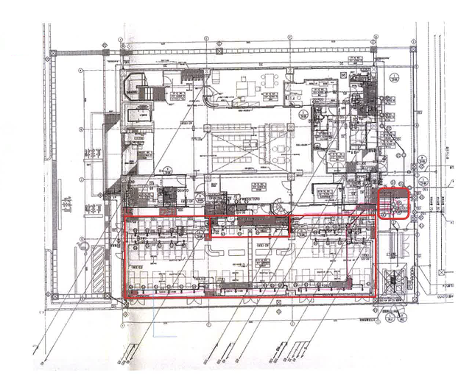

透析排水系統図
透析装置40台
供給装置50人用
Ａ剤溶解装置
Ｂ剤溶解装置

自主測定結果（ｐH）連続測定結果 （表・グラフ・データ等添付可）

測定日 |  | 令和3年4月15日（12時00分）から 22日（12時00分）まで

一週間分のpH測定結果（処理施設に設置されたpH計のデータなど）

東京都下水道局 現地確認調査結果 （当局記入用）

所見

担当者

